Лист1
№ | Дата выявления | Владелец конструкции / Собственник обьекта недвижимого им-ва / Лицо, управомоченное собственниками | Район города | Адрес размещения | Тип конструкции | Содержание | Фото конструкции
1 | 2023-09-28 | Не установлен | Ленинский | ул. Новикова-Прибоя, напротив дома №35 | Не установленный Правилами тип | Продажа грузовой техники, DONGFENG Captain T, Дизель EURO-5, до 16 м3, 3,5 т., грузоподъемность 1,5 т., от стандартной до любой надстройки | 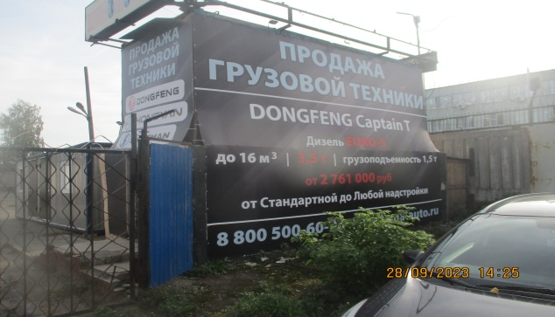
2 | 2023-09-28 | Не установлен | Ленинский | ул. Новикова-Прибоя, напротив дома №35 | Не установленный Правилами тип | Шиномонтаж | 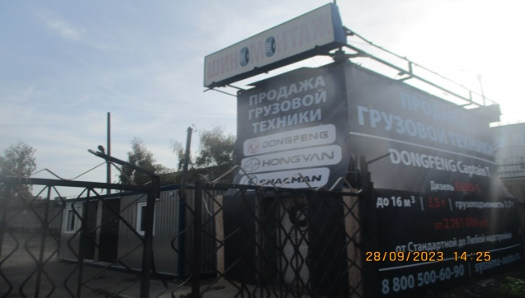
3 | 2023-09-28 | Не установлен | Ленинский | ул. Новикова-Прибоя, напротив дома №35 | Не установленный Правилами тип | Продажа грузовой техники DONGFENG, HONGYN, SHACMAN | 
4 | 2023-09-28 | Не установлен | Ленинский | ул. Новикова-Прибоя, напротив дома №35 | Не установленный Правилами тип | Продажа грузовой техники, система авто, systema-auto.ru, 8 800 500–60–90, г. Н. Новгород, ул. Новикова-Прибоя, д. 29А | 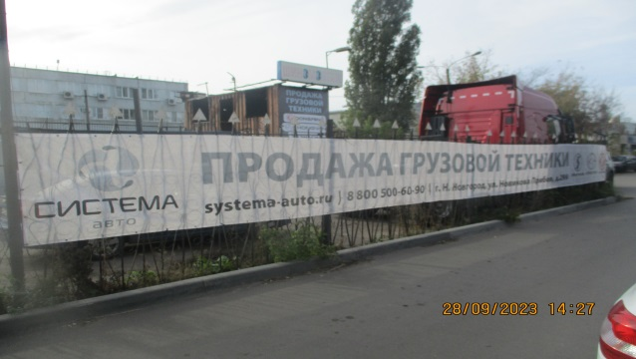
5 | 2023-09-28 | Не установлен | Ленинский | ул. Новикова-Прибоя, напротив дома №35 | Не установленный Правилами тип | АвтоПлюс | 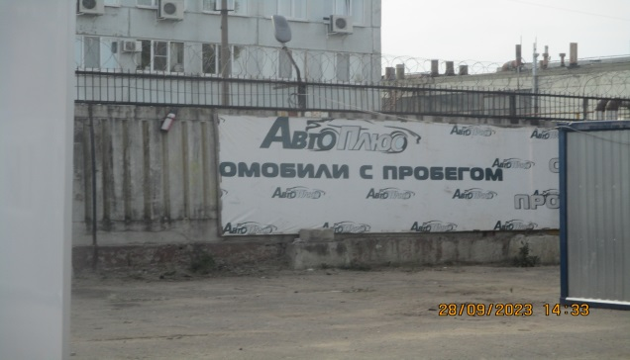
6 | 2023-09-28 | Не установлен | Ленинский | ул. Новикова-Прибоя, напротив дома №29 | Не установленный Правилами тип | Не ставить, изображение машин | 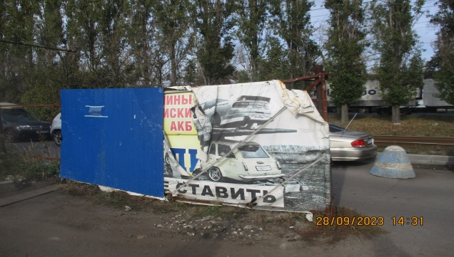
7 | 2023-09-28 | Не установлен | Ленинский | ул. Новикова-Прибоя, напротив дома №29 | Не установленный Правилами тип | Стоянка, 9 – 18, 30 р | 